060GuestWrongEmail
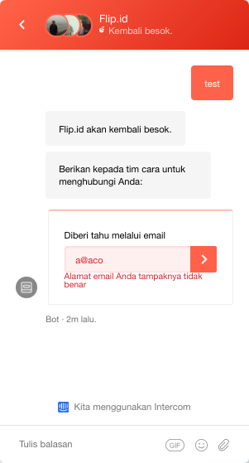
<< Home
Description: Pengguna memulai percakapan baru di halaman Home – Flip.id

Home: Chat: Guest: Percakapan Baru: Kirim Pesan: Send Email Address: Wrong Email Format
No | Step | Values | Expected Result
1 | Buka halaman flip.id | https://flip.id/ | halaman utama flip terbuka
2 | Pada pojok kanan bawah, klik floating icon Chat |  | fitur chat terbuka
3 | Verifikasi mock up chat |  | Bagian atas tertulis: Halo Kak Ada yang bisa dibantu? Terdiri dari beberapa bagian: - Percakapan Anda - Tips menghubungi tim bantuan Flip! - Saya Transfer Tidak Menggunakan Kode Unik - Saldo saya sudah melebihi Rp10.000 - Lowongan Kerja di Flip!
4 | Pada bagian Percakapan Anda, klik tombol Percakapan Baru |  | redirect ke halaman percakapan baru
5 | Verifikasi mock up Percakapan Baru |  | - Sapaan: Halo Kak Ada yang bisa dibantu? - Ada icon profile picture dan nama customer service Flip - Ada kolom untuk ketik pesan - GIF, Emoji, Attachment
6 | Kirim pesan apapun | Misal: Test | kata Test masuk ke dalam percakapan, ada notifikasi dibawah tulisan Test yaitu Baru saja. Belum dilihat
7 | Perhatikan jawaban bot |  | Pesan balasan bot: Flip.id akan kembali besok. Berikan kepada tim cara untuk menghubungi Anda: Diberi tahu melalui email
8 | Masukkan text a@aco pada kolom email tersebut | Email: a@aco | Notifikasi font merah muncul: Alamat email Anda tampaknya tidak benar

 |  |  | Mock Up Expected Result step 8

067EmptyRefund
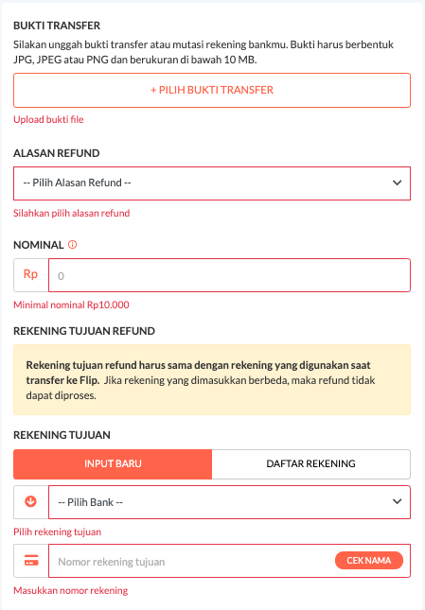
<< Home
Description: Langsung klik tombol Buat Refund tanpa input data

Login: Buat Refund: All Empty Fields: Buat Refund
No | Step | Values | Expected Result
1 | Buka halaman flip.id | https://flip.id/ | halaman utama flip terbuka
2 | klik tombol Masuk pada pojok kanan atas halaman | element: <a class="border-round btn-grey-flip btn-register-daftar" style="padding-top: 6px;text-align: center; margin-top: 0px;" href="/site/login?link=https://app5.flip.id/?referrer=utm_source%3Dlanding-page-non-ads&amp;ibi=id.flip.release&amp;ipbi=id.flip.release&amp;imv=37&amp;isi=1439301290&amp;efr=1">Masuk</a> | redirect ke halaman https://flip.id/login
3 | Isi Email dan Password dengan data akun yang valid |  | field Email dan Password terisi dengan data tersebut
4 | klik Masuk |  | redirect ke halaman https://flip.id/home dan ada sapaan nama pemilik akun tersebut pada bagian atas halaman
5 | Klik drop down nama akun pada pojok kanan atas halaman |  | Pilihan dropdown muncul: - Buat Refund - Logout
6 | klik Buat Refund |  | redirect ke halaman https://flip.id/refund
 | pada bagian bawah halaman, langsung klik tombol BUAT REFUND font putih, background oranye
7 | Perhatikan dibawah kolom BUKTI TRANSFER |  | ada alert warna font merah: Upload bukti file
8 | Perhatikan dibawah kolom ALASAN REFUND |  | ada alert warna font merah: Silahkan pilih alasan refund
9 | Perhatikan dibawah kolom NOMINAL |  | ada alert warna font merah: Minimal nominal Rp10.000
10 | Perhatikan dibawah kolom REKENING TUJUAN – bagian bank |  | ada alert warna font merah: Pilih rekening tujuan
11 | Perhatikan dibawah kolom REKENING TUJUAN – bagian nomor rekening |  | ada alert warna font merah: Masukkan nomor rekening

 |  |  | Mock Up Expected Result:

068RefundMore10mbJPG
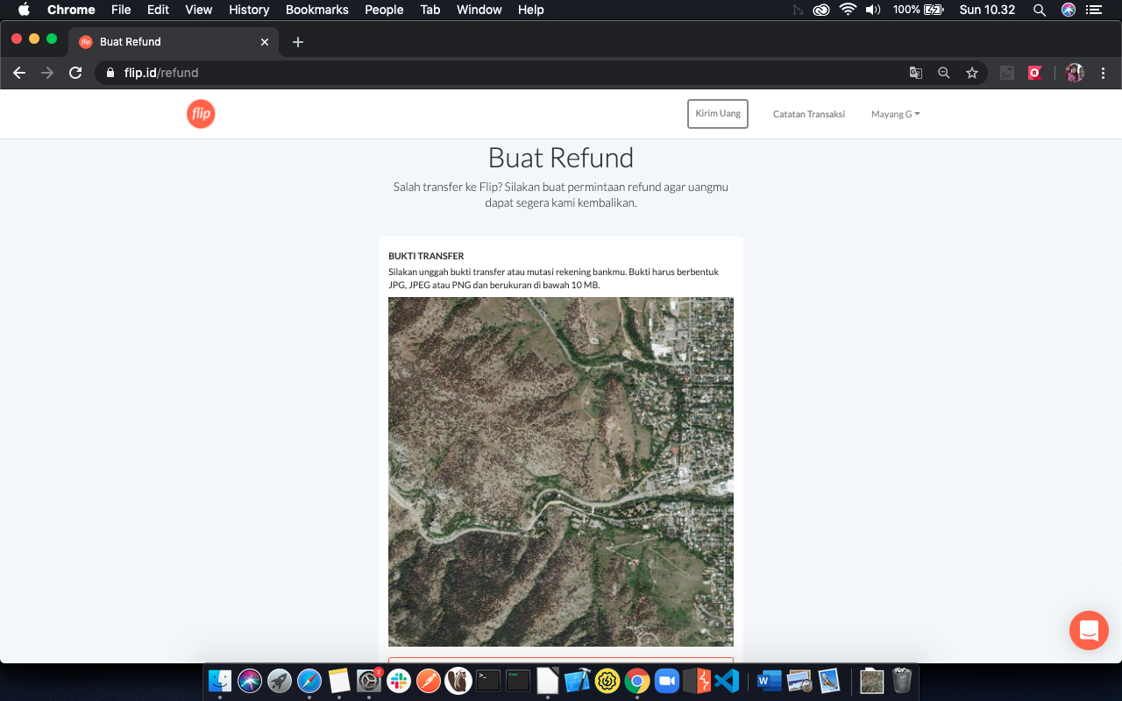
<< Home
Description: Upload image jpg/png more than 10mb di menu buat refund

Login: Buat Refund: Upload Image Size more than 10mb: JPG
No | Step | Values | Expected Result
1 | Buka halaman flip.id | https://flip.id/ | halaman utama flip terbuka
2 | klik tombol Masuk pada pojok kanan atas halaman | element: <a class="border-round btn-grey-flip btn-register-daftar" style="padding-top: 6px;text-align: center; margin-top: 0px;" href="/site/login?link=https://app5.flip.id/?referrer=utm_source%3Dlanding-page-non-ads&amp;ibi=id.flip.release&amp;ipbi=id.flip.release&amp;imv=37&amp;isi=1439301290&amp;efr=1">Masuk</a> | redirect ke halaman https://flip.id/login
3 | Isi Email dan Password dengan data akun yang valid |  | field Email dan Password terisi dengan data tersebut
4 | klik Masuk |  | redirect ke halaman https://flip.id/home dan ada sapaan nama pemilik akun tersebut pada bagian atas halaman
5 | Klik drop down nama akun pada pojok kanan atas halaman |  | Pilihan dropdown muncul: - Buat Refund - Logout
6 | klik Buat Refund |  | redirect ke halaman https://flip.id/refund
7 | klik +PILIH BUKTI TRANSFER dan pilih image dengan format JPG yang memiliki size diatas 10MB | pilih image jpg atau png yang memiliki size diatas 10MB, preview image akan langsung muncul setelah memilih file | pilih image yang memiliki size diatas 10MB, preview image akan langsung muncul setelah memilih file
8 | Pilih salah satu Alasan Refund | Misal: Transfer kurang dari nominal transaksi | Transfer kurang dari nominal transaksi terpilih
9 | Isi Nominal 10.000 | Nominal: 10.000 | nominal terisi 10.000
10 | Pada rekening tujuan, klik Daftar Rekening |  | dropdown Pilih rekening favorit muncul
11 | klik drop down Pilih rekening favorit |  | daftar rekening muncul
12 | pilih salah satu rekening |  | salah satu rekening terpilih
13 | klik tombol oranye BUAT REFUND |  | tombol BUAT REFUND berubah menjadi loading icon
14 | Tunggu hingga upload selesai
15 | Saat upload selesai, perhatikan halaman |  | ada notifikasi yang mengingatkan file size terlalu besar

083WrongRecipAccNum
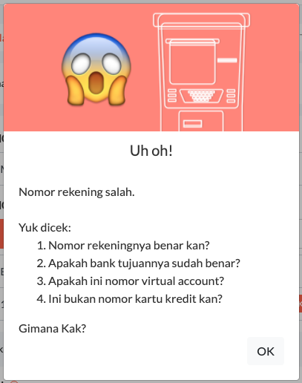
<< Home
Description: Nomor rekening tujuan salah

Login: Kirim Uang: Rekening Tujuan: Wrong Account Number
No | Step | Values | Expected Result
1 | Buka halaman flip.id | https://flip.id/ | halaman utama flip terbuka
2 | klik tombol Masuk pada pojok kanan atas halaman | element: <a class="border-round btn-grey-flip btn-register-daftar" style="padding-top: 6px;text-align: center; margin-top: 0px;" href="/site/login?link=https://app5.flip.id/?referrer=utm_source%3Dlanding-page-non-ads&amp;ibi=id.flip.release&amp;ipbi=id.flip.release&amp;imv=37&amp;isi=1439301290&amp;efr=1">Masuk</a> | redirect ke halaman https://flip.id/login
3 | Isi Email dan Password dengan data akun yang valid |  | field Email dan Password terisi dengan data tersebut
4 | klik Masuk |  | redirect ke halaman https://flip.id/home dan ada sapaan nama pemilik akun tersebut pada bagian atas halaman
5 | klik Kirim Uang font warna putih background warna oranye |  | redirect ke halaman https://flip.id/kirim
6 | Pada REKENING YANG SAYA GUNAKAN Klik dropdown pilih Mandiri |  | Bank Mandiri terpilih
7 | Pada REKENING TUJUAN – INPUT BARU Bagian dropdown Pilih Bank, select BCA |  | Bank BCA terpilih
8 | Isi nomor rekening tujuan dengan 123456 | Nomor Rekening Tujuan: 123456
9 | Klik Cek Nama |  | Muncul Pop Up seperti gambar dibawah ini

088EmptyMulti
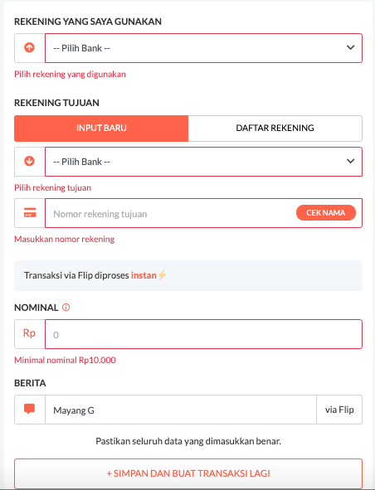
<< Home
Description: Tidak mengisi field, langsung klik tombol + SIMPAN DAN BUAT TRANSAKSI LAGI

Login: Kirim Uang: Empty Fields: + SIMPAN DAN BUAT TRANSAKSI LAGI
No | Step | Values | Expected Result
1 | Buka halaman flip.id | https://flip.id/ | halaman utama flip terbuka
2 | klik tombol Masuk pada pojok kanan atas halaman | element: <a class="border-round btn-grey-flip btn-register-daftar" style="padding-top: 6px;text-align: center; margin-top: 0px;" href="/site/login?link=https://app5.flip.id/?referrer=utm_source%3Dlanding-page-non-ads&amp;ibi=id.flip.release&amp;ipbi=id.flip.release&amp;imv=37&amp;isi=1439301290&amp;efr=1">Masuk</a> | redirect ke halaman https://flip.id/login
3 | Isi Email dan Password dengan data akun yang valid |  | field Email dan Password terisi dengan data tersebut
4 | klik Masuk |  | redirect ke halaman https://flip.id/home dan ada sapaan nama pemilik akun tersebut pada bagian atas halaman
5 | klik Kirim Uang font warna putih background warna oranye |  | redirect ke halaman https://flip.id/kirim
6 | tanpa mengisi field apapun, langsung klik tombol + SIMPAN DAN BUAT TRANSAKSI LAGI font oranye background putih | element: <button type="button" class="button button--full-width button--white mb-2 btn btn-primary">+ SIMPAN DAN BUAT TRANSAKSI LAGI</button>
7 | Perhatikan dibawah kolom REKENING YANG SAYA GUNAKAN |  | ada alert warna font merah: Pilih rekening yang digunakan
 | Perhatikan dibawah kolom REKENING TUJUAN – bagian bank |  | ada alert warna font merah: Pilih rekening tujuan
 | Perhatikan dibawah kolom REKENING TUJUAN – bagian nomor rekening |  | ada alert warna font merah: Masukkan nomor rekening
 | Perhatikan dibawah kolom NOMINAL |  | ada alert warna font merah: Minimal nominal Rp10.000
 |  |  | Mock up expected result:

